PROJEÇÃO
matr | nome | endereco | data_lotacao | lotacao | gerencia_cod_dep | lotacao_div | gerencia_div
88 | Yami | R. T | 2014-02-01T00:00:00Z | 2 | (null) | 21 | 21
431 | Joao da Silva | R. Y | 2011-07-03T00:00:00Z | 2 | (null) | 21 | (null)
135 | Ricardo Reis | R. 33 | 2009-08-01T00:00:00Z | 2 | (null) | 21 | (null)
725 | Angelo | R. X | 2001-03-01T00:00:00Z | 2 | (null) | 21 | (null)

cod_venc | nome | tipo | valor
1 | Salario base Analista de Sistemas | V | 5000 |  | cod_desc | matr
2 | Salario base Contador | V | 3000 |  | 92 | 88 | 300
3 | Salario Base Engenheiro | V | 4500
4 | Salario Base Projetista Software | V | 5000
5 | Salario Base Programador de Sistemas | V | 3000 |  | cod_desc | nome | tipo | valor
6 | Gratificacao Chefia Departamento | V | 3750 |  | 91 | IR | V | 400
7 | Gratificacao Chefia Divisao | V | 2200 |  | 92 | Plano de saude | V | 300
8 | Salario Trabalhador Costrucao Civil | V | 800 |  | 93 | (null) | (null) | (null)
9 | Auxilio Salario Familia | V | 300
10 | Gratificacao Tempo de servico | V | 350
11 | Insalubridade | V | 800 |  | cod_dep | nome | endereco
12 | Gratificacao por titulacao - Doutorado | V | 2000 |  | 1 | Contabilidade | R. X
13 | Gratificacao por Titularidade - Mestrado | V | 800 |  | 2 | TI | R. Y
 |  |  |  |  | 3 | Engenharia | R. Y

cod_venc | matr
1 | 88 | 5000 |  |  | matr | nome | endereco
7 | 88 | 2200 |  |  | 88 | Maria da Silva | R. T
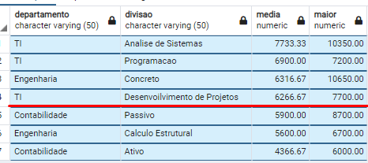
13 | 88 | 800 | 8000
1 | 135 | 5000
9 | 135 | 300
13 | 135 | 800 | 6100
1 | 431 | 5000 | 5000
 |  |  | 19100
 |  |  | 6366.67
 |  |  | 300
 |  |  | 6066.67

